工作表1
超正齒輪科技有限公司 EXCELLENT GEAR TECHNOLOGY CO.,LTD 製造製程說明書

製程名稱 |  | 臥式確認心軸(工件)偏擺 |  |  |  |  | 核准 | 制定日期 | 2022-10-01
使用設備 |  | LHG-3040滾齒刀磨銳機 |  |  |  |  | 審查 | 修改日期
預計工時 |  | N/A | 頁數 | 1 | 版本 | 1 | 初審 | 製表 | 楊仕銓
項次 | 參考圖示 |  |  |  |  |  | 操作步驟 |  | 說明

1 | 確認頂心偏擺 |  |  |  |  |  | 1. 確認頂心偏擺0.002mm內。 |  | 1.確認機台精度。
 | 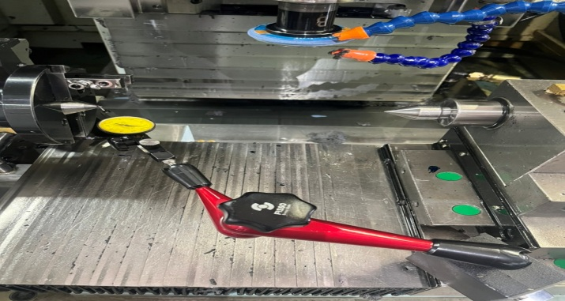

2 | 放置心軸 |  |  |  |  |  | 1. 吹乾淨頂心與工件中心孔。 |  | 1.避免髒東西附著。
 | 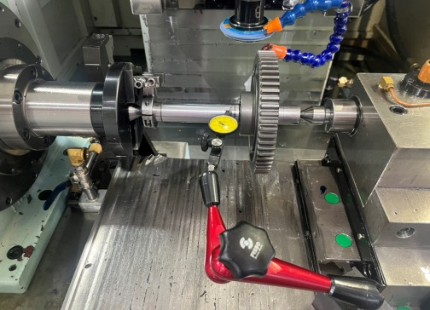 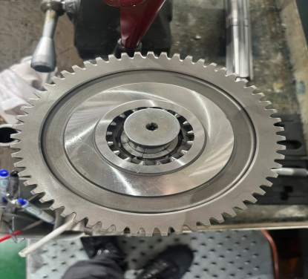
 |  |  |  |  |  |  | 2.放置心軸確認偏擺0.003mm以內。 |  | 2.確認心軸是否因壓力
 |  |  |  |  |  |  |  |  | 變形。
 |  |  |  |  |  |  | 3.推拉心軸確認是否頂緊沒偏擺。

3 | 加工 |  |  |  |  |  | 1.精度內，可以加工。

 |  |  |  |  |  |  |  |  | 3-TD-02-02

